TOTOLOTO 3
 | VISION/LOT/!3
 | L3F.FIL/555 | 2021-10-25 | 4200.30 | 4200.30 | draw:LOTS7483.FIL
 | L3F.FIL/555 | 2021-10-26 | 3362.40 | 3362.40 | draw:LOTS7484.FIL
 | L3F.FIL/555 | 2021-10-27 | 0.00 |  | draw:LOTS7485.FIL
 | L3F.FIL/555 | 2021-10-28 | 3362.40 | 3362.40 | draw:LOTS7486.FIL
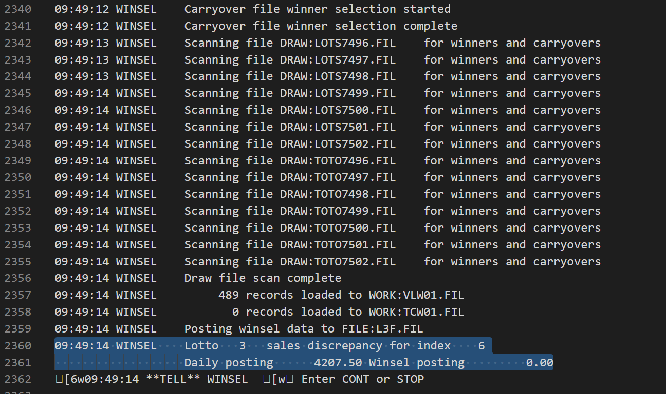
 | L3F.FIL/555 | 2021-10-29 | 4203.00 | 4203.00 | draw:LOTS7487.FIL
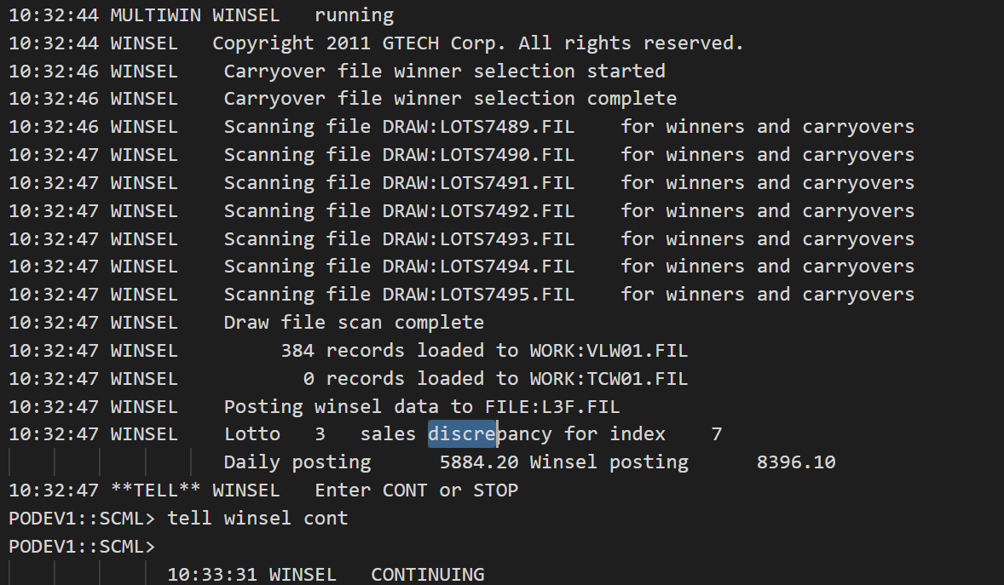
 | L3F.FIL/556 | 2021-10-30 | 0.00 |  | draw:LOTS7488.FIL
 | L3F.FIL/556 | 2021-10-31 | 0.00 |  | draw:LOTS7489.FIL
 | L3F.FIL/556 | 2021-11-01 | 0.00 |  | draw:LOTS7490.FIL
 | L3F.FIL/556 | 2021-11-02 | 8396.10 | 5884.20 | draw:LOTS7491.FIL
 | L3F.FIL/556 | 2021-11-03 | 840.60 | 3352.50 | draw:LOTS7492.FIL
 | L3F.FIL/556 | 2021-11-04 | 5887.80 | 5887.80 | draw:LOTS7493.FIL
 | L3F.FIL/556 | 2021-11-05 | 5054.40 | 5054.40 | draw:LOTS7494.FIL
 | L3F.FIL/556 | 2021-11-06 | 0.00 |  | draw:LOTS7495.FIL
 | L3F.FIL/557 | 2021-11-07 | 0.00 |  | draw:LOTS7496.FIL
 | L3F.FIL/557 | 2021-11-08 | 9246.60 | 9246.60 | draw:LOTS7497.FIL
 | L3F.FIL/557 | 2021-11-09 | 5884.20 | 5884.20 | draw:LOTS7498.FIL
?????? | L3F.FIL/557 | 2021-11-10 | 0.00 | 0.00 | draw:LOTS7499.FIL | imagem ao lado ->
 | L3F.FIL/557 | 2021-11-11 | 8408.70 | 8408.70 | draw:LOTS7500.FIL
 | L3F.FIL/557 | 2021-11-12 | 1681.20 | 1681.20 | draw:LOTS7501.FIL
 | L3F.FIL/558 | 2021-11-13 | 0.00 |  | draw:LOTS7502.FIL
 | L3F.FIL/558 | 2021-11-14 | 0.00 |  | draw:LOTS7503.FIL
 | L3F.FIL/558 | 2021-11-15 | 9.90 | 9.90 | draw:LOTS7504.FIL
 | L3F.FIL/558 | 2021-11-16 | 0.00 |  | draw:LOTS7505.FIL
 | L3F.FIL/558 | 2021-11-17 | 164.70 | 164.70 | draw:LOTS7506.FIL
 | L3F.FIL/558 | 2021-11-18 | 2081.70 | 2081.70 | draw:LOTS7507.FIL
 | L3F.FIL/558 | 2021-11-19 | 0.00 |  | draw:LOTS7508.FIL
 | L3F.FIL/558 | 2021-11-20 | 0.00 |  | draw:LOTS7509.FIL
 | L3F.FIL/558 | 2021-11-21 |  |  | draw:LOTS7510.FIL
 |  | 2021-11-22 |  |  | draw:LOTS7511.FIL

TOTOBOLA 1
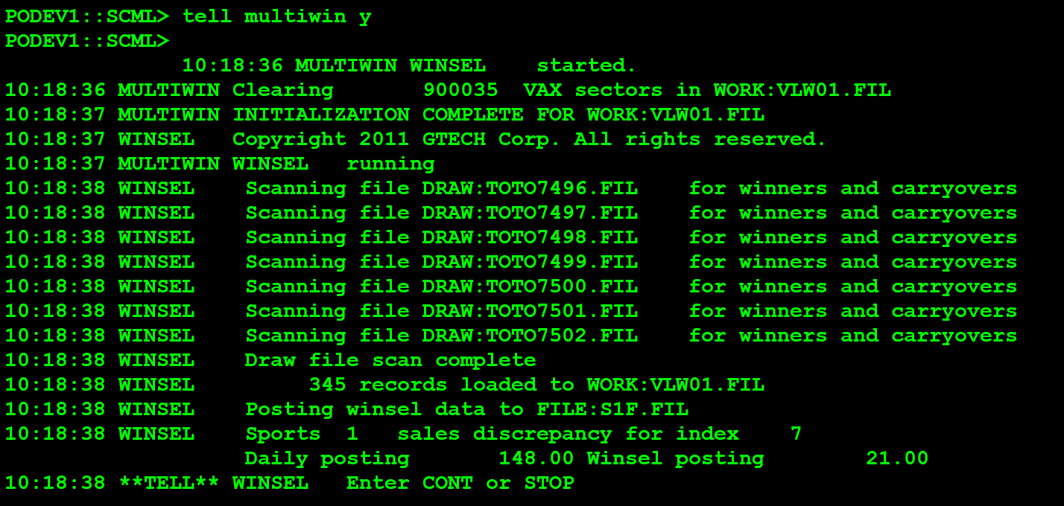
 | VISION/SPT
 |  | 2021-10-25 |  |  | draw:TOTO7483.FIL
 |  | 2021-10-26 |  |  | draw:TOTO7484.FIL
 |  | 2021-10-27 |  |  | draw:TOTO7485.FIL
 |  | 2021-10-28 |  |  | draw:TOTO7486.FIL
 | S1F.FIL/1065 | 2021-10-29 | 0.00 |  | draw:TOTO7487.FIL
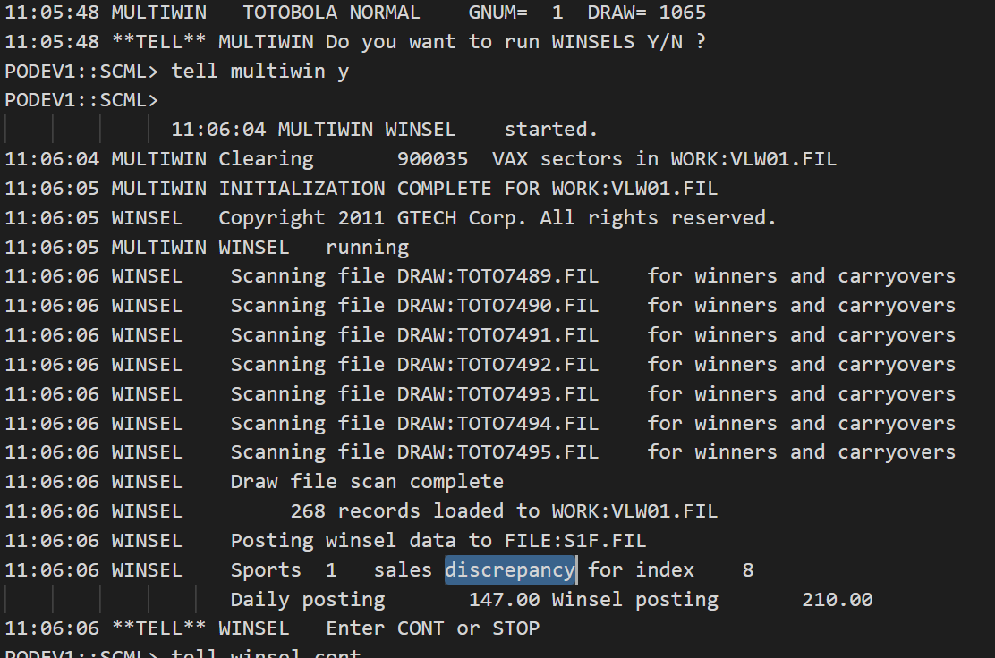
 | S1F.FIL/1065 | 2021-10-30 | 0.00 |  | draw:TOTO7488.FIL
 | S1F.FIL/1065 | 2021-10-31 | 0.00 |  | draw:TOTO7489.FIL
 | S1F.FIL/1065 | 2021-11-01 | 0.00 |  | draw:TOTO7490.FIL
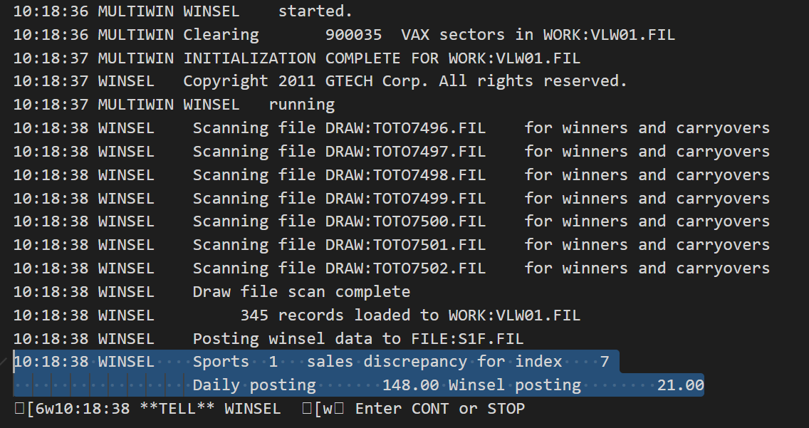
 | S1F.FIL/1065 | 2021-11-02 | 210.00 | 147.00 | draw:TOTO7491.FIL
 | S1F.FIL/1065 | 2021-11-03 | 21.00 | 84.00 | draw:TOTO7492.FIL
 | S1F.FIL/1065 | 2021-11-04 | 147.00 | 147.00 | draw:TOTO7493.FIL
 | S1F.FIL/1065 | 2021-11-05 | 133.00 | 133.00 | draw:TOTO7494.FIL
 | S1F.FIL/1065 | 2021-11-06 | 0.00 | 0.00 | draw:TOTO7495.FIL
 | S1F.FIL/1066 | 2021-11-07 | 0.00 | 0.00 | draw:TOTO7496.FIL
 | S1F.FIL/1066 | 2021-11-08 | 226.00 | 226.00 | draw:TOTO7497.FIL
 | S1F.FIL/1066 | 2021-11-09 | 147.00 | 147.00 | draw:TOTO7498.FIL
??????? | S1F.FIL/1066 | 2021-11-10 | 21.00 | 21.00 | draw:TOTO7499.FIL | imagem ao lado ->
 | S1F.FIL/1066 | 2021-11-11 | 210.00 | 210.00 | draw:TOTO7500.FIL
 | S1F.FIL/1066 | 2021-11-12 | 42.00 | 42.00 | draw:TOTO7501.FIL
 | S1F.FIL/1066 | 2021-11-13 | 0.00 |  | draw:TOTO7502.FIL
 |  | 2021-11-14 |  |  | draw:TOTO7503.FIL
 |  | 2021-11-15 |  |  | draw:TOTO7504.FIL
 |  | 2021-11-16 |  |  | draw:TOTO7505.FIL
 |  | 2021-11-17 |  |  | draw:TOTO7506.FIL
 |  | 2021-11-18 |  |  | draw:TOTO7507.FIL
 |  | 2021-11-19 |  |  | draw:TOTO7508.FIL
 |  | 2021-11-20 |  |  | draw:TOTO7509.FIL

